Celkové pořadí
Výsledky 25. ročníku Běhu okolo Europlantu
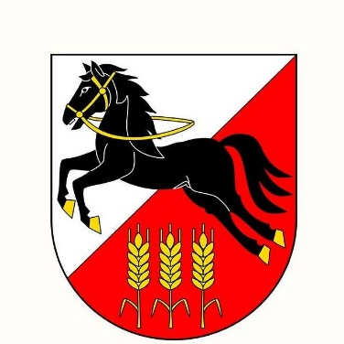
Trať: |  | 7500 m
Povrch |  | Asfalt, částečně pěšiny
Datum: |  | 2025-09-17
Teplota: |  | 17° C

Traťové rekordy:
M | Radek Groh | 23:50:00 | 2010
Ž | Kamila Gregorová | 27:03 | 2013

Pořadí | Příjmení | Jméno | Ročník | Oddíl | Startovní číslo | Pohlaví | min | sec
1. | Gdula | Lukáš | 1991 | Hvězda Pardubice | 7 | M | 25 | 46
2. | Beránek | Šimon | 1994 | Kerteam | 23 | M | 26 | 15
3. | Procházka | Michal | 1982 | SABZO | 164 | M | 26 | 35
4. | Bradáč | Jiří | 1982 | SABZO | 166 | M | 27 | 54
5. | Šlemr | Pavel | 1995 | Horní Počernice | 12 | M | 29 | 2
6. | Zyma | Miroslav | 1975 | SABZO | 181 | M | 29 | 11
7. | Pražák | Adam | 1978 |  | 24 | M | 29 | 52
8. | Bukvai | Miloš | 1985 | Považská Bystrica | 21 | M | 30 | 52
9. | Vacarda | Vladimír | 1959 | SABZO | 184 | M | 30 | 55
10. | Smrčka | Miloš | 1954 | BK Říčany | 1 | M | 31 | 35
11. | Teplý | Ondřej | 1978 | SABZO | 178 | M | 32 | 54
12. | Vrabec | Jiří | 1961 | Sv Stříbro | 5 | M | 33 | 2
13. | Procházka | Tomáš | 1979 | Sabzo | 142 | M | 33 | 12
14. | Křemen | Jan | 2016 | Praha | 17 | M | 33 | 22
15. | Zámostný | Pavel | 1970 | Liga 100 Praha | 11 | M | 33 | 26
16. | Hejkrlík | Filip | 1979 | SABZO | 165 | M | 33 | 59
17. | Křemen | Petr | 1981 | Praha | 16 | M | 34 | 2
18. | Křemen | Matěj | 2014 | Praha | 18 | M | 34 | 6
19. | Šiman | Eduard | 1965 | SABZO | 179 | M | 34 | 26
20. | Skopalik | Jaromir | 1963 | Running Dablice | 8 | M | 35 | 41
21. | Treglerová | Alice | 1971 | SABZO | 6 | Ž | 36 | 21
22. | Holub | Pavel | 1964 | Bering Praha | 15 | M | 36 | 30
23. | Jindra | David | 1960 | SABZO | 124 | M | 36 | 38
24. | Deverová | Monika | 1966 | Biatlon Klecany | 2 | Ž | 36 | 42
25. | Klikar | Jaroslav | 1981 | SABZO | 187 | M | 36 | 47
26. | HOKE | Milan | 1961 | SABZO | 182 | M | 37 | 45
27. | Sommer | Zbyněk | 1963 | Sokol Horní Počernice | 10 | M | 38 | 17
28. | Hanousek | Jakub | 1991 | SABZO | 185 | M | 38 | 41
29. | Málek | Tomáš | 1992 |  | 9 | M | 38 | 53
30. | Holub | Jaroslav | 1962 | Liga 100 Praha | 19 | M | 39 | 20
31. | Slamiak | Stanislav | 1962 | SABZO | 171 | M | 39 | 31
32. | Šugová | Naděžda | 1987 | SABZO | 231 | Ž | 39 | 38
33. | Mališová | Karla | 1960 | SABZO | 221 | Ž | 39 | 44
34. | Král | Libor | 1968 | AZ Ekotherm | 13 | M | 39 | 58
35. | Fojtík | Zbyněk | 1959 | SABZO | 172 | M | 40 | 1
36. | Pullman | Miroslav | 1950 | Jablonec nad nisou | 4 | M | 40 | 7
37. | Jarošová | Michaela | 1990 | AZ Ekotherm | 14 | Ž | 40 | 27
38. | Mašková | Adriana | 1982 | Bonbon | 22 | Ž | 40 | 45
39. | Urban | Josef | 1956 | SABZO | 150 | M | 40 | 47
40. | Čižinský | Jaromír | 1955 | SABZO | 112 | M | 40 | 58
41. | Bartal | Petr | 1984 | Praha 4 | 20 | M | 42 | 10
42. | Šnajberk | Jiří | 1957 | SABZO | 149 | M | 42 | 35
43. | Doležal | Jaromír | 1957 | SABZO | 115 | M | 43 | 45
44. | Nový | Břetislav | 1947 | SABZO Praha | 132 | M | 43 | 56
45. | Dolejšová | Jitka | 1960 | SABZO | 215 | Ž | 45 | 4
46. | Březina | Tomáš | 1970 | SABZO Praha | 158 | M | 47 | 19
47. | Paukert | Milan | 1950 | SABZO | 136 | M | 49 | 49
48. | Norková | Zdenka | 1952 | SABZO | 205 | Ž | 53 | 2
49. | Holan | Martin | 1963 | SABZO | 161 | M | 53 | 36
50. | Ročňáková | Miloslava | 1945 | SABZO | 222 | Ž | 55 | 52
51. | Hampl | Stanislav | 1956 | SABZO | 3 | M | 58 | 19
52. | Dolejš | Radomír | 1958 | SABZO | 114 | M | 58 | 55
53. | Janeček | Jaroslav | 1940 | SABZO | 122 | M | 61 | 27
54. | Březina | Petr | 1946 | SABZO Praha | 106 | M | 67 | 5

V letošním ročníku nepadly traťové rekordy.

Letošnímu ročníku přihlíželi starosta MČ Praha 20 (Horní Počernice) Petr Měšťan a radní J. Kočí a J. Jukl

Za pomoc při organizaci děkujeme rozhodčím J. Kervitcerovi, Z. Simonovi, J. Juklovi, členům SABZO,
zaměstancům Europlantu a dalším pomocníkům.
Za pomoc a zajištění bezpečnosti v průběhu závodu děkujeme též Městské policii Praha
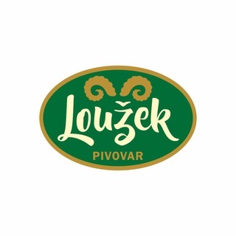
a Městské části Praha 20 - Horní Počernice.

Brambory odrůdy Europlantu Corinna pro účastníky poskytla spol. Europlant šlechtitelská spol. s r.o.

Pivo pro účastníky běhu poskytl pivovar Loužek.

Hlavní rozhodčí: J. Kervitcer

Ředitel závodu: J. Procházka
 |  |  |  | za organizátora: |  | Tomáš Procházka

